Help
PROGRAMER
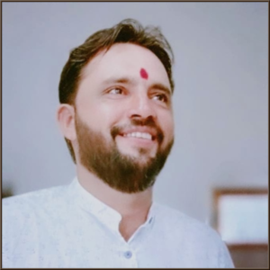 | UMMED TARAD (GSSS RAIMALWADA) Email:- ummedtrdedu@gmail.com
Click Here ↓ (For DA Order By Fin. Dept. )
Click Here
Last Updated:-08-04-2025

